Matriz de Riesgo
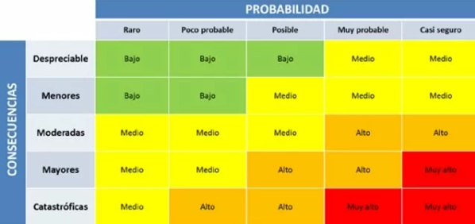
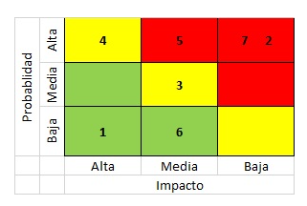
Consecutivo | Descripción Riesgo | Tipo de Riesgo | Release | Probabilidad de ocurrencia | Impacto | Riesgo | Riesgo | Acción | Plan de Acción
1 | Cambios constantes en las fechas de entrega | Proyecto | 1 | 5 | 4 | 20 | 20
2 | Fallas en la configuración y gestión de los ambientes de prueba | Proyecto | 1 | 2 | 3 | 6 | 6
3 | Fallas en la estabilidad de la página web y los servicios bajo prueba | Proyecto | 1 | 3 | 5 | 15 | 15
4 | Retrasos causados por los proveedores de servicios de hosting | Proyecto | 1 | 2 | 3 | 6 | 6
5 | Fallos en el soporte del equipo de desarrollo ante los problemas reportados | Proyecto | 1 | 3 | 4 | 12 | 12
6 | Fallas con la gestión del tiempo de los recursos disponibles | Proyecto | 1 | 2 | 3 | 6 | 6
7 | Falta de gestión de los recursos y presupuesto | Proyecto | 1 | 3 | 5 | 15 | 15
8 | Dificultades para reproducir errores o problemas encontrados en las pruebas | Proyecto | 1 | 2 | 3 | 6 | 6
9 | Fallas de calidad en la documentación del proyecto | Proyecto | 1 | 3 | 4 | 12 | 12
10 | Cambios en los integrantes de los equipos del proyecto | Proyecto | 1 | 2 | 3 | 6 | 6
11 | Discrepancias respecto de las funcionalidades a probar | Proyecto | 1 | 3 | 4 | 12 | 12
12 | Fallas en el proceso de seguimiento y documentación de errores encontrados durante las pruebas | Proyecto | 1 | 2 | 4 | 8 | 8
13 | Pobre gestion de la disponibilidad y uso de los ambientes de prueba | Proyecto | 1 | 3 | 4 | 12 | 12
14 | Reasignaciones de personal a otras celulas | Proyecto | 1 | 2 | 3 | 6 | 6
15 | Mala planeacion del proceso de pruebas | Proyecto | 1 | 3 | 3 | 9 | 9
16 | Compatibilidad de los servicios SOAP con la plataforma de compras | Producto | 1 | 2 | 3 | 6 | 6
17 | Fallos en la verificacion de las tarjetas de credito que causan problemas al comprar | Producto | 1 | 3 | 5 | 15 | 15
18 | Servicios SOAP caidos | Producto | 1 | 2 | 3 | 6 | 6
19 | Dificultad para implementar compras con datos de bancos extranjeros | Producto | 1 | 3 | 4 | 12 | 12
20 | Pagina web lenta | Producto | 1 | 2 | 4 | 8 | 8
21 | Fallos al momento de agregar productos | Proyecto | 1 | 3 | 4 | 12 | 12
22 | Tarjetas de credito validas no son aceptadas al momento de realizar compras | Proyecto | 1 | 2 | 5 | 10 | 10
23 | Poca compatibilidad con sistemas nuevos | Proyecto | 1 | 3 | 4 | 12 | 12
24 | Fallos al momento de utilizar el sistema en dispositivos moviles | Proyecto | 1 | 2 | 3 | 6 | 6
25 | Problemas de seguridad con navegadores descontinuados | Proyecto | 1 | 3 | 4 | 12 | 12
26 |  | Producto | 1 | 2 | 4 | 8 | 8
27 |  | Producto | 1 | 3 | 5 | 15 | 15
28 |  | Producto | 1 | 2 | 3 | 6 | 6
29 |  | Producto | 1 | 3 | 5 | 15 | 15
30 |  | Producto | 1 | 2 | 3 | 6 | 6

Q-Gates
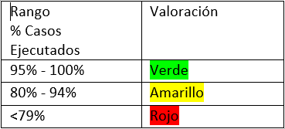
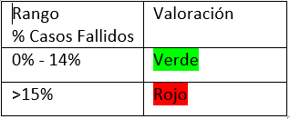
Q-Gates

Casos diseñados vs casos ejecutados | Casos de prueba diseñados | Casos de prueba ejecutados | Resultado
 | 100 | 95 | 95%
Casos diseñados vs casos fallidos | Casos de prueba diseñados | Casos de prueba fallidos | Resultado
 | 100 | 30 | 30%
Errores Funcionales sin resolver | Errores Funcionales sin resolver |  | Resultado
 | 20 |  | 20
Errores No Funcionales de Severidad Crítica/ alta sin resolver | Errores No Funcionales de severidad crítica | Errores No Funcionales de severidad Alta | Resultado
 | 1 | 0 | 1
Bugs abiertos | Número total de bugs | Número de bugs sin resolver | Resultado
 | 50 | 30 | 60%
Historias Técnicas | Existe un análisis de las historias técnicas |  | Resultado
 | SI |  | SI
Observaciones

